Tabelle1
f | Re Z rigid | Im Z rigid | Re Z limp | Im Z limp
20 | 1.3 |  | 25.40 | -3.4
40 | 1.3 |  | 23.8 | -7
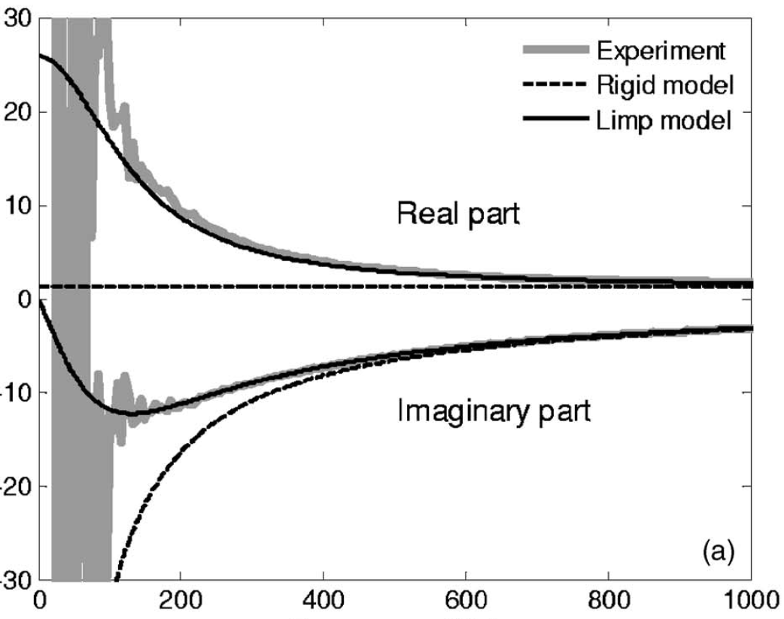
 | Re Z rigid | Im Z rigid | Re Z limp | Im Z limp
20 | 1.3 |  | 25.4 | -3.4
40 | 1.3 |  | 23.8 | -7
60 | 1.3 |  | 21.4 | -9.2
80 | 1.3 |  | 19 | -10.9
100 | 1.3 |  | 16.9 | -11.9
120 | 1.3 | -27.2 | 14.7 | -12.2
140 | 1.3 | -23.2 | 12.9 | -12.1
160 | 1.3 | -20.2 | 11.1 | -12
180 | 1.3 | -18 | 9.8 | -11.6
200 | 1.3 | -16 | 8.5 | -11
220 | 1.3 | -14.5 | 7.7 | -10.5
240 | 1.3 | -13.5 | 7 | -10
260 | 1.3 | -12.6 | 6.3 | -9.6
280 | 1.3 | -11.6 | 5.7 | -9.2
300 | 1.3 | -10.6 | 5.2 | -8.8
320 | 1.3 | -10 | 4.9 | -8.4
340 | 1.3 | -9.5 | 4.6 | -8.1
360 | 1.3 | -9 | 4.2 | -7.8
380 | 1.3 | -8.5 | 3.9 | -7.5
400 | 1.3 | -8 | 3.65 | -7.2
420 | 1.3 | -7.6 | 3.45 | -6.9
440 | 1.3 | -7.2 | 3.25 | -6.6
460 | 1.3 | -6.9 | 3.1 | -6.3
480 | 1.3 | -6.5 | 3 | -6.1
500 | 1.3 | -6.3 | 2.9 | -5.9
520 | 1.3 | -6.1 | 2.8 | -5.7
540 | 1.3 | -5.9 | 2.7 | -5.5
560 | 1.3 | -5.7 | 2.65 | -5.3
580 | 1.3 | -5.5 | 2.6 | -5.1
600 | 1.3 | -5.3 | 2.5 | -4.95
620 | 1.3 | -5.1 | 2.4 | -4.9
640 | 1.3 | -4.9 | 2.3 | -4.7
660 | 1.3 | -4.7 | 2.25 | -4.5
680 | 1.3 | -4.5 | 2.2 | -4.4
700 | 1.3 | -4.4 | 2.15 | -4.35
720 | 1.3 | -4.3 | 2.1 | -4.25
740 | 1.3 | -4.2 | 2.05 | -4.2
760 | 1.3 | -4.1 | 2 | -4.1
780 | 1.3 | -4 | 1.95 | -4
800 | 1.3 | -3.9 | 1.9 | -3.9
820 | 1.3 | -3.8 | 1.85 | -3.8
840 | 1.3 | -3.7 | 1.84 | -3.7
860 | 1.3 | -3.6 | 1.83 | -3.6
880 | 1.3 | -3.55 | 1.82 | -3.55
900 | 1.3 | -3.5 | 1.81 | -3.5
920 | 1.3 | -3.45 | 1.8 | -3.45
940 | 1.3 | -3.4 | 1.8 | -3.4
960 | 1.3 | -3.35 | 1.8 | -3.35
980 | 1.3 | -3.3 | 1.8 | -3.3
1000 | 1.3 | -3.25 | 1.8 | -3.25
60 | 1.3 |  | 21.4 | -9.2
80 | 1.3 |  | 19 | -10.9
100 | 1.3 |  | 16.9 | -11.9
120 | 1.3 | -27.2 | 14.7 | -12.2
140 | 1.3 | -23.2 | 12.9 | -12.1
160 | 1.3 | -20.2 | 11.1 | -12
180 | 1.3 | -18 | 9.8 | -11.6
200 | 1.3 | -16 | 8.5 | -11
220 | 1.3 | -14.5 | 7.7 | -10.5
240 | 1.3 | -13.5 | 7 | -10
260 | 1.3 | -12.6 | 6.3 | -9.6
280 | 1.3 | -11.6 | 5.7 | -9.2
300 | 1.3 | -10.6 | 5.2 | -8.8
320 | 1.3 | -10 | 4.9 | -8.4
340 | 1.3 | -9.5 | 4.6 | -8.1
360 | 1.3 | -9 | 4.2 | -7.8
380 | 1.3 | -8.5 | 3.9 | -7.5
400 | 1.3 | -8 | 3.65 | -7.2
420 | 1.3 | -7.6 | 3.45 | -6.9
440 | 1.3 | -7.2 | 3.25 | -6.6
460 | 1.3 | -6.9 | 3.1 | -6.3
480 | 1.3 | -6.5 | 3 | -6.1
500 | 1.3 | -6.3 | 2.9 | -5.9
520 | 1.3 | -6.1 | 2.8 | -5.7
540 | 1.3 | -5.9 | 2.7 | -5.5
560 | 1.3 | -5.7 | 2.65 | -5.3
580 | 1.3 | -5.5 | 2.6 | -5.1
600 | 1.3 | -5.3 | 2.5 | -4.95
620 | 1.3 | -5.1 | 2.4 | -4.9
640 | 1.3 | -4.9 | 2.3 | -4.7
660 | 1.3 | -4.7 | 2.25 | -4.5
680 | 1.3 | -4.5 | 2.2 | -4.4
700 | 1.3 | -4.4 | 2.15 | -4.35
720 | 1.3 | -4.3 | 2.1 | -4.25
740 | 1.3 | -4.2 | 2.05 | -4.2
760 | 1.3 | -4.1 | 2 | -4.1
780 | 1.3 | -4 | 1.95 | -4
800 | 1.3 | -3.9 | 1.9 | -3.9
820 | 1.3 | -3.8 | 1.85 | -3.8
840 | 1.3 | -3.7 | 1.84 | -3.7
860 | 1.3 | -3.6 | 1.83 | -3.6
880 | 1.3 | -3.55 | 1.82 | -3.55
900 | 1.3 | -3.5 | 1.81 | -3.5
920 | 1.3 | -3.45 | 1.8 | -3.45
940 | 1.3 | -3.4 | 1.8 | -3.4
960 | 1.3 | -3.35 | 1.8 | -3.35
980 | 1.3 | -3.3 | 1.8 | -3.3
1000 | 1.3 | -3.25 | 1.8 | -3.25

